Unit Testing
No | Unit Testing |  | Status |  | Task
 |  |  | Done | Check
1 | Digitalisasi CV
 |  | 1. NIP diganti PN | v |  | 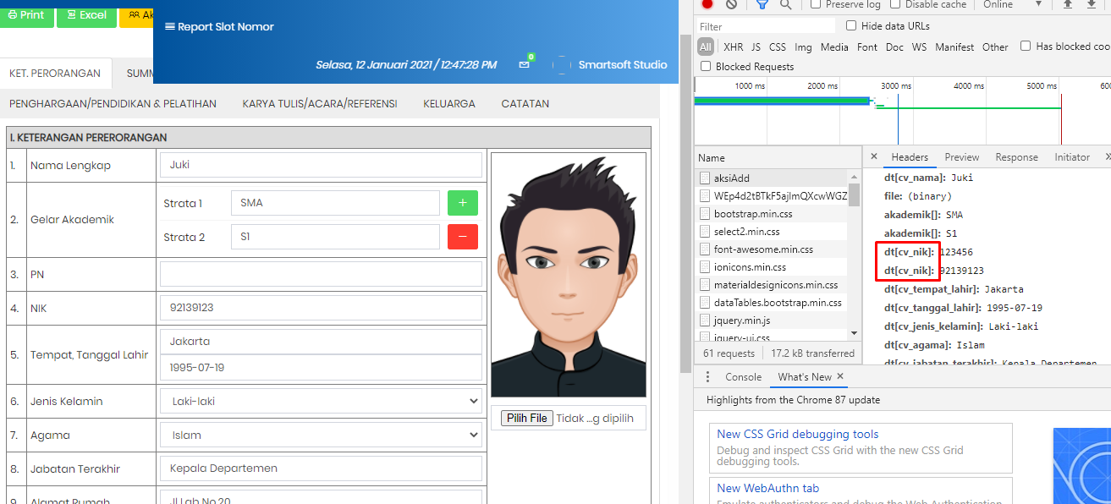 secara tampilan sudah oke, tetapi saat store untuk PN masih NIK yg menyebabkan store gagal | Clear
 |  | 2. Cetak, tulisan Strata 1 tidak perlu dimunculkan | v
 |  | 3. NIK bukan NIP | v
 |  | 4. Export bisa dexport ke excel | v |  | Secara proses sudah bisa, tetapi untuk no hp dan nik ketika character lebih dari 10 maka sebagai berikut, sehingga perlu ditambahkan " ' " pada field no hp,nik serta np (jika angka semua) | Clear
 |  | 5. Qr code posisi bawah kiri | v
 |  | 6. Text paling bawah, muncul diform bisa diedit | v
 |  | 7. Munculkan dikanan kolom ttd | v |  | 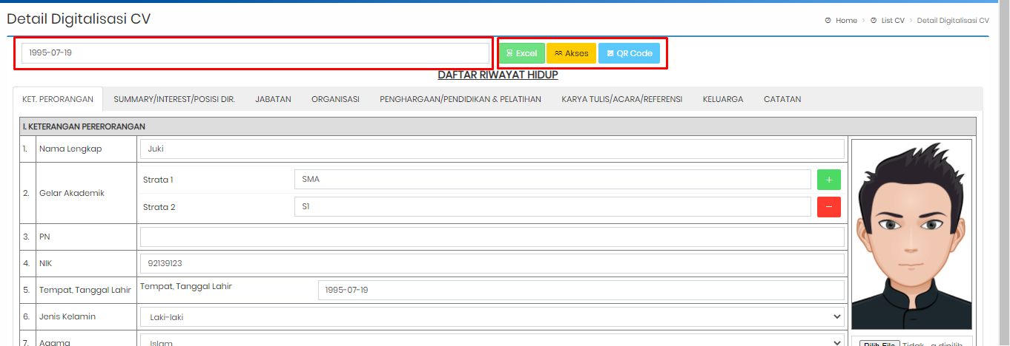 Tanda tangan masih belum muncul, dan untuk tanggal dapat diset sebagai berikut dengan keterangan pada field tanggal ditambahkan keterangan "Tanggal Print" yang dimana jika tidak diisi maka akan memunculkan tanggal hari ini. Serta untuk button dibuat posisi kanan. serta nama untuk kolom ttd berdasarkan nama yang dinputkan pada cv | Clear
 |  | 8. Yg bisa set akses cuma CSM dan admin - sekretaris |  | v | Role yang dapat akses, masih bisa menambahkan akses untuk mengubah cv yang seharusnya tidak bisa dilakukan
 |  | 9. Khusus keluarga multifile | v
2 | Register
 |  | 1. PN -> sbg username | v
 |  | 2. Nama | v
 |  | 3. Kategori user | v
 |  | 4. Jabatan | v
 |  | 5. Departemen | v
 |  | 6. Password 2 kali | v
 |  | 7. Email (untuk reset password) -> untuk informasi register |  | v | field disesuaikan dengan format email pada umumnya
 |  | 8. Tambahkan field terms & condition (configurable) |  | v | 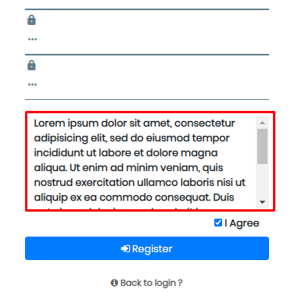 Belum terdapat untuk melakukan konfigurasi terhadap terms and condition | Clear
3 | Tampilan
 |  | 1. Biru header sesuaikan BRI, tampilkan logo BRI putih | v
4 | Surat (surat masuk)
 |  | 1. Nomor Surat Manual | v
 |  | 3. Read unread diganti icon email | v
 |  | 4. Dashboard datanya per departemen |  | v | Ketika login, maka sistem akan mengecek department dari yg login, ketika role = admin || role = kepala divisi, maka dashboard yang ditampilkan sesuai user -> department yang terdaftar
 |  | 5. Simpan dispo diganti kirim | v
 |  | 6. Tindaklanjut staf officer, free text dan upload file non mandatory | v
 |  | 7. Khusus officer dan staff (telah disposisi diganti telah ditindak lanjuti) | v
 |  | 8. Tipe surat- masuk surat keluar | v
5 | Surat Keluar
 |  | 1. Tipe surat keluar | v
 |  | 2. Due date dihilangkan | v |  | secara tambah surat keluar memang sudah dihilangkan, tetapi ketika dari report klik untuk detail, masih muncul untuk due date, untuk detail surat keluar disesuaikan menjadi sbb | Clear
 |  | 3. Pilihan surat langsung ./ booking slot | v
 |  | 4. Kategori surat sesuaikan sheet surat direksi | v
 |  | 5. Tambahkan kolom signer, fee text | v
 |  | 6. Pic no telp, non mandatory | v
 |  | 7. Report nomor / slot surat keluar | v |  | untuk list pada surat keluar, saat proses tambah sukses tetapi pic masih undefined | Clear
6 | Bug
 |  | 1. Ketika simpan pada digitalisasi CV, tidak lanjut ke tabulasi berikutnya malah kembali ke awal |  |  | ketika proses simpan, maka akan lanjut ke tabulasi selanjutnya. Ketika tabulasi sudah paling akhir maka akan kembali ke list cv
 |  | 2. Tracking masih tidak sesuai dengan data yang baru |  |  | 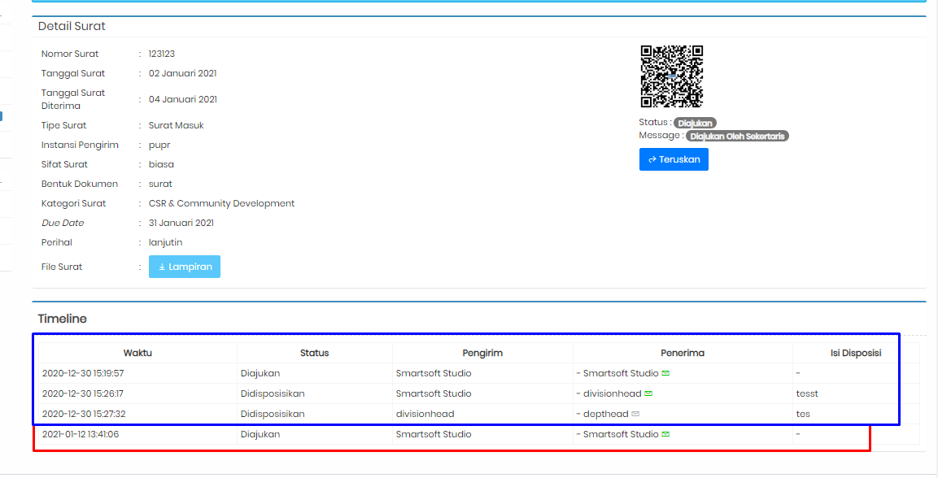 pecahkan tracking sesuai id surat masuk agar tidak tercampur sbb (merah data yg seharusnya muncul)
 |  | 3. untuk status surat yang ditindaklanjut tidak masuk kedalam tracking
 |  | 4. pada forgot password, tidak ada back to login | v |  |  | Clear
 |  | 5. Untuk jabatan, dibuat dropdown dengan ketentuan berikut ; Ketika Role = Kepala Department, maka Jabatan = [Admin, Department Head], Ketika Role = Officer maka jabatan [Sekertaris, Officer, Staff] |  |  | 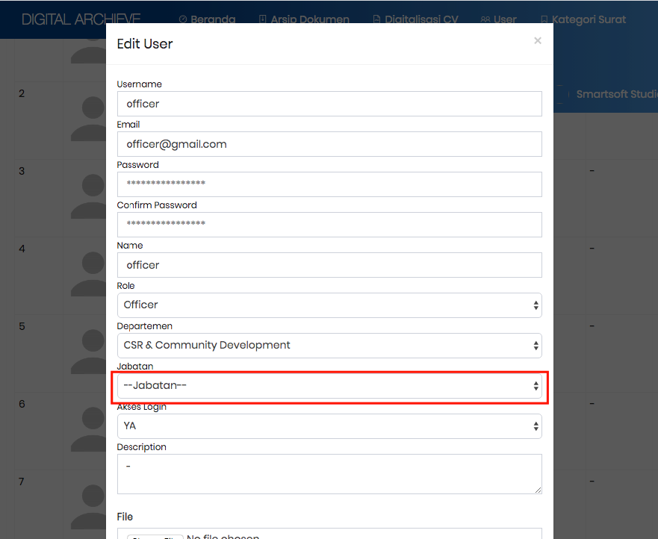 | Clear
 |  | 6. Pada pemberian akses cv, list yg dimunculkan hanya user role officer dengan jabatan officer/staff | v |  | 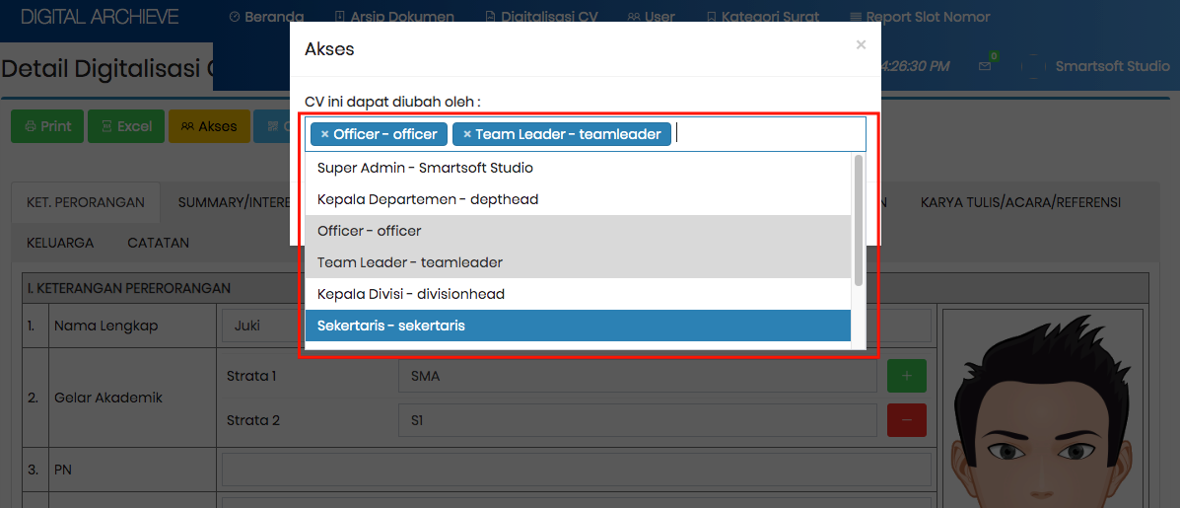 | Clear

